Analyse
Average of Note | Column Labels
Row Labels | 1 | 2 | Grand Total
log.entropy | 4.1333333333 | 4.2666666667 | 4.2
lsa | 4.5333333333 | 3.7333333333 | 4.1333333333
lsa.ent | 4 | 4.2666666667 | 4.1333333333
lsa.tfidf | 2.9333333333 | 4.4666666667 | 3.7 | Count of id | Column Labels
terme.terme | 4.1333333333 | 4.2666666667 | 4.2 | Row Labels | Log Entropy | Terme | TF-IDF | Grand Total
tf.idf | 2.5333333333 | 3.3333333333 | 2.9333333333 | 1 | 3 | 4 | 16 | 23
Grand Total | 3.7111111111 | 4.0555555556 | 3.8833333333 | LSA | 2 | 3 | 6 | 11
 |  |  |  | . | 1 | 1 | 10 | 12
 |  |  |  | 2 | 7 | 6 | 7 | 20
 |  |  |  | LSA | 3 | 2 | 3 | 8
 |  |  |  | . | 4 | 4 | 4 | 12
 |  |  |  | 3 | 4 | 3 | 5 | 12
 |  |  |  | LSA | 3 | 2 | 1 | 6
 |  |  |  | . | 1 | 1 | 4 | 6
 |  |  |  | 4 | 9 | 10 | 6 | 25
 |  |  |  | LSA | 3 | 4 | 4 | 11
 |  |  |  | . | 6 | 6 | 2 | 14
 |  |  |  | 5 | 37 | 37 | 26 | 100
 |  |  |  | LSA | 19 | 19 | 16 | 54
 |  |  |  | . | 18 | 18 | 10 | 46
 |  |  |  | Grand Total | 60 | 60 | 60 | 180

Correlation-Termes
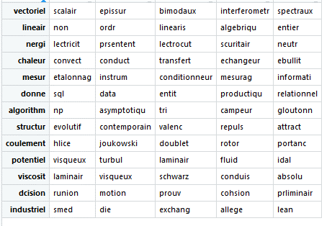
Avant LSA (termes.termes)
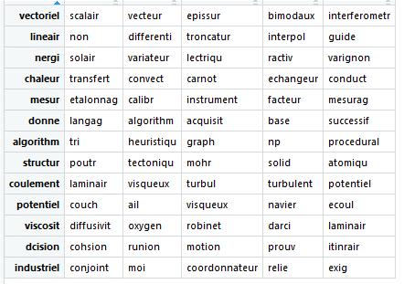

Après LSA (sur X.LSA)

